Лист1
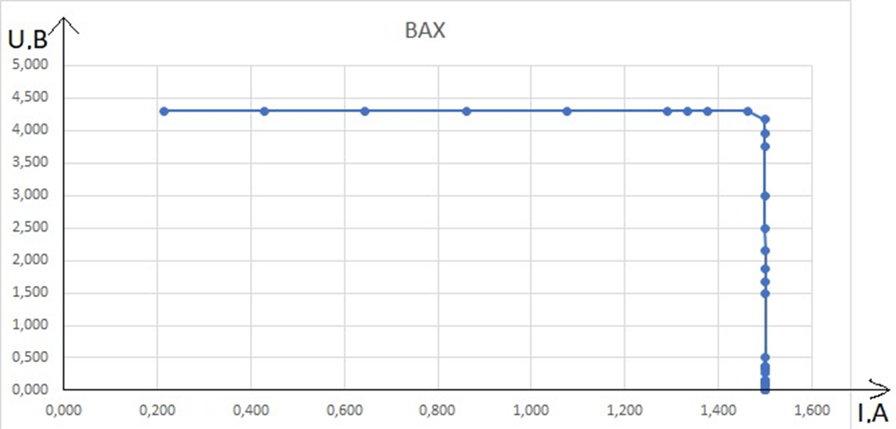
Нагрузочная характеристика
 |  |  | Ряд 2
0.000000 | 1.500
0.375000 | 1.500
0.882353 | 1.500
1.500000 | 1.500
1.875000 | 1.500
2.498333 | 1.499
2.998000 | 1.499
3.445977 | 1.499
3.747500 | 1.499
3.944737 | 1.499
4.163889 | 1.499
4.282857 | 1.499
4.298551 | 1.483
4.300000 | 1.462
4.300000 | 1.290
4.300000 | 1.075
4.300000 | 0.860
4.300000 | 0.645
4.300000 | 0.430
4.300000 | 0.215
4.300000 | 0.000
 |  | 0 | 0
 |  | 0.9 | 1.8
R | U | I
∞ | 1.500 | 0.000000 | Uxx | R = 2 Ом
4.000 | 1.500 | 0.375000
1.700 | 1.500 | 0.882353
1.000 | 1.500 | 1.500000
U, В
0.800 | 1.500 | 1.875000
0.600 | 1.499 | 2.498333
0.500 | 1.499 | 2.998000
0.435 | 1.499 | 3.445977
0.400 | 1.499 | 3.747500
0.380 | 1.499 | 3.944737
0.360 | 1.499 | 4.163889
0.350 | 1.499 | 4.282857
0.345 | 1.483 | 4.298551
0.340 | 1.462 | 4.300000
0.300 | 1.290 | 4.300000
0.250 | 1.075 | 4.300000
0.200 | 0.860 | 4.300000
0.150 | 0.645 | 4.300000
I, A
0.100 | 0.430 | 4.300000
0.050 | 0.215 | 4.300000
0 | 0 | 4.300000

 |  |  |  |  | 0 | 0
 |  |  |  |  | 1.8 | 0.9

 |  |  | Iкз

